상품제안서
코지극세사클래식쿠션담요 | 상품코드: S43460

 |  |  |  |  |  |  | 02-713-8555 | www.synergygift.co.kr
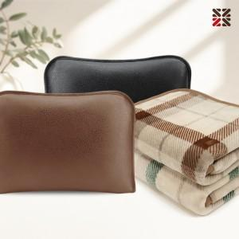

【상세/제작정보】

【인쇄/포장옵션】 | 자수, 네임택실크 / 포장불가능

【공급단가】 | 수량 | 50~ | 200~ | 500~ | 1,000~ | 3,000~
*VAT별도 | 단가 | 9,450원 | 9,000원 | 8,650원 | 8,500원 | 8,350원

【상품 URL】 | https://www.synergygift.co.kr:443/src/goods_detail.php?gdno=43460

